界面&功能
加载登录注册界面 |  |  |  | 功能规则

1
 | 功能入口
 | 游戏登录前展示
 | 加载界面


 |  | 1 | 背景原画 | 1 | 加载界面
 |  | 2 | 进度条 |  | ▶ | 有16+按钮及文字展示。
 |  |  |  |  | ▶ | 有健康游戏提醒文字。
 |  |  |  | 2 | ▶ | 进度条上显示数字百分比进度

2

 | 登录界面


1
 |  | 1 | 登录窗口框体 | 1 | 登录逻辑沿用上个版本
 |  | 2 | 文字底
 |  | 3 | 按钮

2

3

 | 注册界面

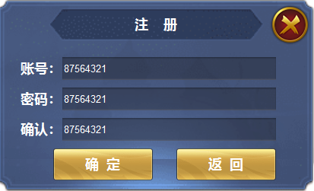
 |  | 1 | 注册窗口框体
1

1
 | 认证界面

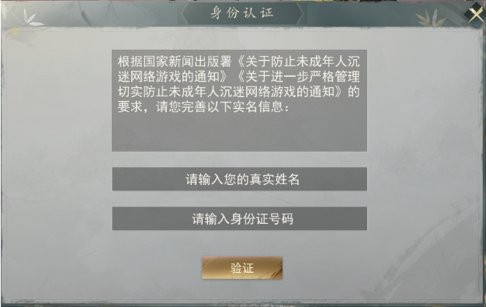
 |  | 1 | 弹窗框体 | 1 | 认证逻辑沿用上个版本
 |  | 2 | 文字底
 |  | 3 | 文字底
2
 |  | 4 | 按钮

3

4

1
 | 认证界面

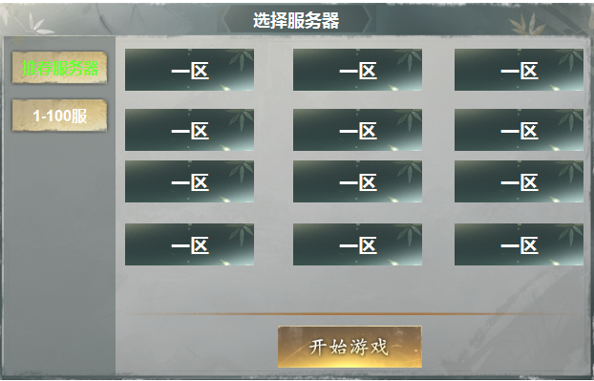
2
3
 |  | 1 | 选服框体 | 1 | 选服逻辑沿用上个版本
 |  | 2 | 页签及选中状态
 |  | 3 | 选区按钮及选中状态 |  | 注：变化，点击登录游戏后直接弹出选服窗口，不再进行此界面选择流程。
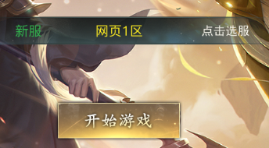
 |  | 4 | 开始按钮
 |  |  | 分割线

4
 |  |  |  |  | 注 :变化，选服按钮有选中状态，选中后点击开始按钮才进入游戏
 |  |  |  |  |  | 之前的逻辑是点击服务器直接进入游戏。

